英国海运纺织品促销价
服装类纺织品一口价
英国海运纺织品促销价
渠道名称 |  | 21KG+ | 31KG+ | 101KG+ | 301KG+ | 1001KG+ | 参考时效 | 下单渠道 | 渠道说明 | 备注
英国海运DDP-快递派 |  | 10 | 8.8 | 8 | 8 | 8 | cosco快船，开船后38-42天派送 | 英国海运纺织品B促销价 | DDP渠道，快递派送
英国海运DDP/KG-卡车派 (BHX4/BHX8"LBA4/LBA8/) |  | 8.5 | 7.5 | 6.5 | 6.5 | 6.5 |  | 英国海卡纺织品B促销价/KG | DDP渠道，卡车派送
贸易条款 | 邮编开头 | 100KG+ | 200KG+ | 300KG+ | 500KG+ | 1000KG+ |  | 下单渠道 | 渠道说明 | 备注
DDP | WD,HA,UB,TW,SM,RM,IG,EN,NW,W,SW,SE,E,N,EC,WC,HP，SG,LU,AL，CR,BR,DA B,DY,WV,WS,TF,WR,CV,DE,LE, M,WA,L,WN,BL,OL,SK,CW 万邑通、谷仓、4PX海外仓、橙联海外仓纸箱货 | 12.0 | 9.0 | 8.5 | 8.0 | 8.0 |  | 英国海卡纺织品B促销价/KG | DDP渠道，卡车自派

衣服、裤子、鞋子、包包、袜子、围巾、等纺织品类产品一口价，无其他任何费用，拒收仿牌和迷彩服

计费方式
快递派送 |  | 1、计费重量取货物的总体积重量和总实际重量中数值较大的一方 |  |  |  |  | 卡车派送 | 1、计费重量取货物的总体积重量和总实际重量中数值较大的一方。（L*W*H/6000），记全抛
 |  | 2、一票多件货物，单件最低重量12KG，不足12KG按12KG计费 |  |  |  |  |  | 2、按公斤总运费=单价*公斤数
附加费说明
DPD派送 附加费 |  | 1、单件长宽高不能超过100*70*60CM且单件实重不能超30KG |  |  |  |  | 偏远地区 附加费 | 1、DPD派送BT开头邮编另加收16元/KG，最低消费300元/票
 |  | 2、单件尺寸100-120cm，单件实重30KG-40KG加收250元/件 |  |  |  |  |  | 2、UPS派送偏远费（包含BT邮编）：7元/KG+燃油计算，最低收费350元/票+燃油，UPS偏远费6个月内收取有效，偏远邮编以UPS官网为准。（如国外有偏远账单我司有权补收偏远费）
 |  | 3、大于40KG以上单询
UPS派送 附加费 |  | 1、单件最长边不超过100CM且第二长边不超过76CM且实重小于25KG |  |  |  |  |  | 3、ScottishHighlands-AB36-38,AB55-56,FK17-21,IV1-39,IV52-54,IV63,KW1-14,PA21-40,PH19-26,PH30-41,PH49-50 ScottishIslands-HS1-9,IV40-51,IV55-56,KA27-28,KW15-17,PA20,PA41-49,PA60-78,PH42-44,ZE1-3以上苏格兰邮编加收15元/KG，最低350元/票 4、北爱尔兰需要二次清关，需要收件人提供相应资料并缴纳相应关税和清关费用
 |  | 2、退件费、再次派费等同于第一次派用费，以帐单为准
 |  | 3、任何最长边超过100厘米或其第二长边超过76厘米或实重大于25KG，但小于40KG的包装，收取250元/件
 |  | 4、任何装在由金属或木材制成的箱子里面的物品，任何圆柱形物品，例如桶或轮胎，未完全装在纸箱中的物品，收取250元/件 |  |  |  |  | 赔偿声明 | UPS/DPD提取前丢失，空运我司按照40/KG赔偿，不退运费；海运、铁路我司按照提取20/KG赔偿，不退运费；提取以后丢失，按照UPS/DPD标准赔偿，最高不超过100USD/票，不退运费，并提供未上架截图等资料，在10个工作日内，我司财务审核完无误给出赔偿方案；（货物部分损坏或内装物品短少，不给予赔偿）贵重货物，建议自行购买保险。
 |  | 5、最长边+[(2X宽度)+(2X高度)]超过300CM,但不超过400CM的最大UPS尺寸,收取：RMB1400元/件
 |  | 6、最长边超过274厘米或者最长边加上[(2X宽度)+(2X高度)]超过400CM或者体积重/实重任何一方≥70KG拒收
出口报关杂费 |  | 可接单独报关,100KG起收（高申报单询），单独报关件+350元/票，单票品名超过5个，加收20元/个品名的附加费.
禁寄物品和赔偿声明
禁寄物品 |  | 仿牌假牌物品、香烟、酒精类液体、石棉、丁烷打火机、医疗废品、毒性物品、腐蚀物品、假钞、药品、干冰、易燃易爆品、淫秽物品、武器弹药、溶解性油漆涂料、和其它发货地，中转地，目的地等法律禁止邮寄的物品。一经发现做扣货不退运费,罚款一万元处理，情节严重的追究责任.请各位代理检查好自己的货物，切勿瞒报。
退货或扣关免责声明
1、如亚马逊拒收货件，产生的退回运费以及其他任何额外费用，客人自理,因客户产品问题导致海关扣关，我司会负责协助清关处理，但不承担任何责任.因查验产生的仓租以及额外的任何费用，均有发货人承担。 2、产品不具备CE认证，没有贴CE标签等原因导致海关扣关。 3、产品没有如实申报、侵犯知识产权或者欧盟禁止进口导致海关扣关。 4、产品配件不符合欧盟国家的要求导致海关扣关。
特别提示：如客户一旦同意接受我司服务，我司将默认为客户已详细阅读过此价格表备注内容，并接受各条款的约束!

超大件包装要求
1、唛头要求 | 建议提前通过福鑫在线下单系统或API下单，获取福鑫条码标签，外箱贴签入仓；或货上贴好清晰唛头标识方便及时识别
2、卡角要求 | 货物单件实重大于40kg且尺寸超过1.2米*1米，需打叉车脚，带合页，且叉车脚高度不得低于10cm
 | 货物单件实重大于100kg且宽度超过50cm，需打4面叉车脚，带合页，且叉车脚高度不得低于10cm
 | 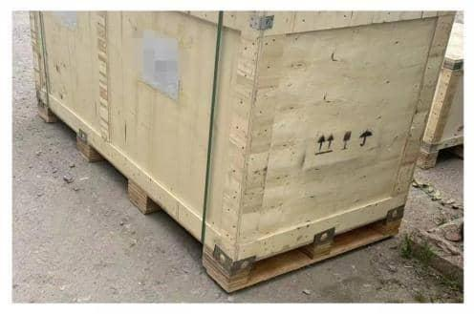 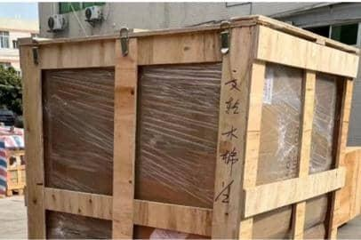
3、木架承重梁要求 | 所有木架包装的货物，顶部需增加承重横梁。同时，横梁间距不要过大，最好不要超过20cm, 确保承重能力和安全性

4、指示标识要求 | 如箱子内部重量不均匀，需在外箱上标注明显的叉车位置，方便安全操作

5、航空箱 | 货物单件实重小于40kg且尺寸在1.2米*1米内，可以不用打卡角。超过以上重量/尺寸，需打叉车脚，带合页，且叉车脚高度不得低于10cm（如带轮子，轮子需悬空不触地，亦可打托缠膜出货）
 | 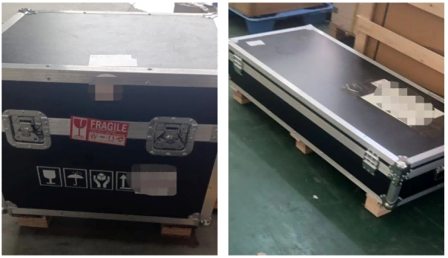 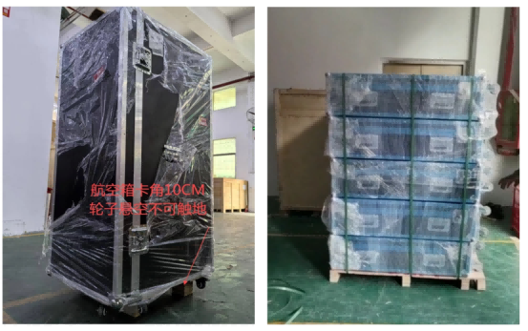
6、异形货要求 | 异形货无法正常直接收货，需要按要求进行重新包装或加固处理
 | 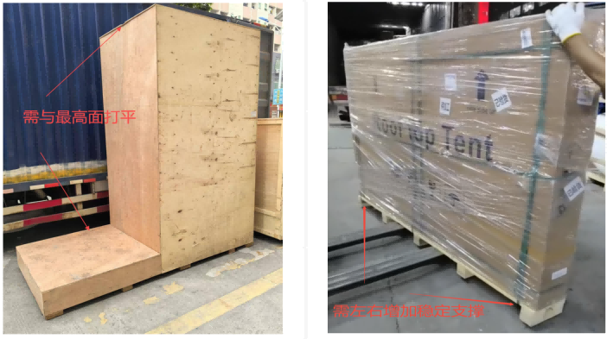
7、横向薄板拉条要求 | 单件尺寸长超230cm，实重超500KG木箱卡脚之间，用薄板横向拉条连接，防止货物因太重再柜子里面拖动导致损坏卡脚
 | 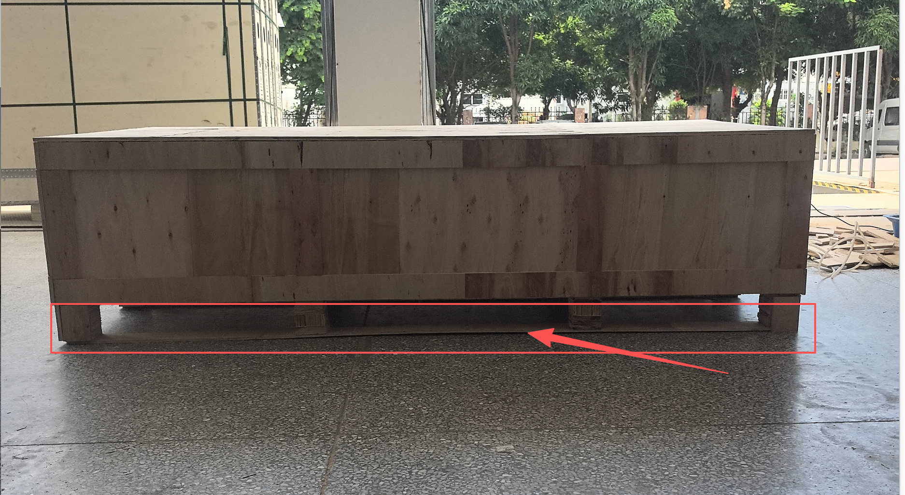
8、木箱/木架包装材质要求 | 1）底板‌：木质底板厚度不低于1.5cm，确保承载货物时不易塌陷
 | 2）侧板/四周板‌：四周板厚度不低于0.8cm，并建议用木条加固
 | 3）箱档（用于固定箱体的横向或纵向支撑结构）：厚度不得小于2cm
 | 4）盖板‌：顶部盖板厚度不低于1.1cm，若货物属于超大型货物，建议适当加厚顶部盖板的厚度，并增加承重条进行加固，提升安全系数
 | 5）木架包装的木条建议宽度≥8cm，厚度≥1.5cm，底板卡脚高度≥10cm
 | 6）若木箱/木架和底托部分是分开的，需进行连接加固稳定性

